Dash
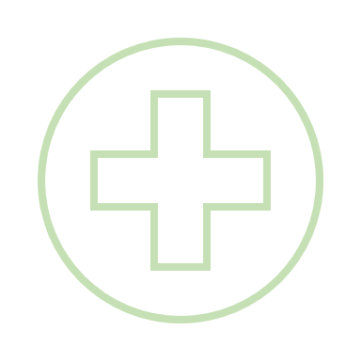


Exames PCMSO
Olá, Gianne
Pesquisar dados...

Acompanhamento Reembolso Exames

 | Total
Arapoti | 3
Chopinzinho | 1
Jaguariaíva | 7
não informado | 1
Siqueira Campos, Paraná | 8
Volume Exames

 | Total
Arapoti | R$ 210.00
Chopinzinho | R$ 95.00
Jaguariaíva | R$ 840.00
não informado | R$ 200.00
Siqueira Campos, Paraná | R$ 720.00
Total Reembolsado

